5. 정보보호 관리 규정
 | #REF! | 문서 번호 | RBA-D-6.1
 |  | 제/개정일 | 2024-07-21
 | 정보보호 관리 규정 | 개정 번호 | Rev.00
 |  | 페 이 지 | 1 | / | 16

제 1장 총칙
제 1조 (목 적)
본 규정은 주식회사 정광 (이하 “회사”라 한다.)의 정보자산 보안에 관한 기준을 확립하고 그 책임 소재를 명확하게 하여 정보자산의 생성,
보관, 반출, 폐기로 인한 자산 유출을 사전에 예방하고 안전한 보안 관리 체계를 구축함으로써 회사의 지적자산의 보호 및 유지 증진함을
목적으로 한다.

제 2조 (적용 범위)
본 규정의 적용 범위는 임직원, 해외파견(예정)자, 협력사, 방문자, 전산장비 및 관련 시설을 포함한 모든 정보자산에 적용한다.

제 3조 (용어의 정의)
본 규정에서 사용하는 용어의 뜻은 다음과 같다.
1) “보안”이라 함은 국내외 경쟁사 및 이해관계자 등으로부터 인원, 문서, 시설, 고객정보, 통신자재 등의 비밀을 보호하기
위한 제반수단과 대책을 말한다.
2) “비밀”이라 함은 그 내용이 누설되는 경우 국가 및 회사에 유해한 결과를 초래 할 우려가 있는 기밀로서 이 규정의 의해 분류되어야 할
제반사항을 말한다.
3) “극비”이라 함은 비밀로 지키고 드러내서는 안 되는 중요한 계획, 내용 등을 말한다.
4) “임직원”란 회사에 근무중인 근로자 및 임원을 통칭한다.
5) “협력사”란 사업장의 지리적 요소와 무관하여 회사의 영업 비밀을 취급하는 협력업체와 영업비밀을 취급하지 않는 협력업체를 통칭한다.
6) “방문자”란 회사의 사업목표 달성 및 점검을 위해 외부기관으로부터 당사의 사업장에 입/출하는 모든 인원을 통칭한다.
7) “전산장비 및 관련시설”란 회사의 전산시스템 구축에 필요한 전산 하드웨어 및 소프트웨어를 통칭한다.
8) “관리적보안”란 보안조직의 구성, 운영, 보안정책 수립, 관리, 보안 교육 계획, 실시, 관리, 보안 사고 조사, 후속조치 등의 보안을 말한다.
9) “물리적보안”란 회사의 시설, 인원을 보호하기 위해 출입제한, 정보자산의 반출입 통제, 상황모니터링 등의 보안을 말한다.
“기술적보안”란 정보시스템의 보호 및 정보시스템을 통한 유출을 예방하기 위한 운영관리, 정보시스템 접근통제, 정보시스템 개발 및
유지보수, 정보시스템 침해사고관리 등의 보안을 말한다.
1) “CSO(Chief Security Officer)”란 회사의 경영자로부터 정보보호에 대한 권한을 위임 받아 보안 정책(교육, 감사, 점검 등) 등 보안에
관련한 모든 업무시행 및 관리감독 주체가 되는 임원을 말한다.
2) “전사보안담당자”란 각 영역(관리/물리/기술)별 보안 정책의 업무시행 및 관리감독 주체가 되는 재직 근로자를 말한다.

제 4조 (책임과 역할)
본 규정의 제 2조에 적용 범위에 따라 책임과 역할을 숙지하고, 성실히 이행한다.
1) 본 규정에 명기되어 있는 보안정책을 준수하고 이행한다.
2) 보안 교육에 참석할 의무가 있고, 점검(자체, 정기) 등 회사 보안활동에 적극 협조한다.
3) 회사의 정보자산 반출 시 정해진 절차에 따라야 하며, 임의 판단으로 정보자산을 반출하지 아니한다.
4) 출입(사원)증은 상시 패용해야하며, 타인에게 양도, 대여 및 공유하지 아니한다.
5) 보안사고 발생시 정해진 절차에 따라 해당 사실을 가감없이 알려야한다.
6) 카메라 또는 스마트폰 등 영상기록장치를 이용하여 임의 촬영을 하지 아니한다.
7) 회사에서 제공하는 자료 외 어떤 자료도 취득, 가공, 사용, 유출해서는 아니한다.
8) 보호구역내에서는 회사의 통제에 따라야 하며 이를 위반 시 강제 퇴실 또는 퇴장한다.
9) 해외 주재원 부임 전 개별 자료 반출을 일체 금하며, 보안 우회한 개인 저장매체 사용을 일체 금한다.
10) 해외주재원 부임 후 부임 전 팀(부서)로부터 사내 메신저 및 그룹웨어 등 회사가 지정한 수단을 활용하여 자료를 수취한다.
11) 부임 전 팀(부서)의 자료 수취 시 대량 자료 반출은 불가하며, 자료 이동 시 자료이동 사유, 자료 리스트 기록, 자료 이동에 대한
현업 부서장의 검토 및 승인, 전송이력기록 등을 기록 보관해야 한다.
12) 기타 회사에서 요구하는 정보자산 보호조치를 준수해야 하며, 위반 시 관계법령 및 사내규정에 따라 책임을 진다.

제 2 장 관리적 보안
제 5 조 (보안 사업계획의 수립)
1) 당해년도 4/4분기에 영역별 보안 담당자는 차년도 보안 정책, 점검, 감사 및 보안예산 등을 편성하고, CSO이상의 승인권자에게
1회/년 승인을 받는다.
2) 사업계획 수립시 보안 예산 편성은 각 영역별로 별도 구분하여 계획, 실적을 이력관리하며, 분기별 CSO이상의 승인권자에게 해당
내용을 승인받는다.
3) 사업계획에 수립된 보안 정책, 점검, 감사 및 보안 예산 등의 계획을 설정하여 달성하도록 노력한다.

 | 통합경영시스템 | 문서 번호 | RBA-DM-6.1
 |  | 제/개정일 | 2024-07-21
 | 정보보호 관리 규정 | 개정 번호 | Rev.00
 |  | 페 이 지 | 2 | / | 16

제 6 조 (보안 조직 구성 및 역할)
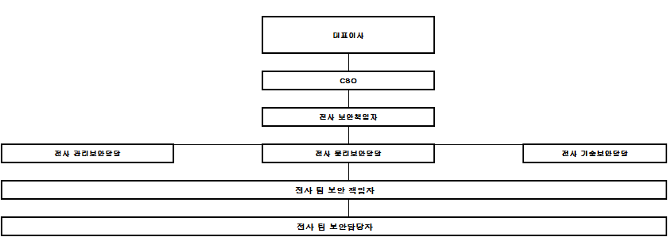

회사의 보안 업무와 관련된 조직의 구성 및 관리는 CSO 이상의 승인권자에게 승인을 받는다.
1) “대표이사”는 회사의 정보보호에 관한 제반사항의 총괄의 권한과 책임을 갖는 경 영자를 말한다.
2) “CSO(Chief Security Officer)”란 회사의 경영자로부터 정보보호에 대한 권한을 위임 받아 보안 정책(교육, 감사, 점검 등) 등 보안에
관련한 모든 업무시행 및 관리감독 주체가 되는 임원을 말한다.
(1) 대표이사 또는 대표이사의 권한을 위임 받는 임원을 말한다.
(2) 보안 총괄 책임자로서 보안에 관련한 모든 정책을 결정한다.
(3) 전사보안책임자와 전사보안담당자를 선임한다.
(4) 보안 사업계획의 보안정책수립, 기획, 시행하도록 전사보안책임자에게 지시하고, 시행 상황을 관리 감독한다.
1) “전사보안책임자”는 각 영역별 담당자의 정보보안에 관한 업무의 계획, 실행, 사후관리 등 모든 업무시행 및 관리 감독 점검 주체가
되는 재직 근로자를 말한다.
(1) 전사보안책임자는 CSO가 선임한 자 (총무팀장)로 한다.
(2) 회사의 보안사업계획을 운영하고, 승인한다.
(3) 보안 관련 법령 및 보안정책 변경 등 외부환경 변화에 따른 회사의 보안 정책을 주기적으로 검토 및 개정하여 반영하고, 보안 교육,
점검, 감사, 협의체 운영 등의 조치를 시행한다.
(4) 보안의식 제고를 위해 매월 특정일을 “보안의 날”로 지정하여 자체점검을 시행하고, 실행 결과를 2회/년 CSO에게 보고하며, 지적 및
부적합 사항을 보완 시행한다.
(5) 보안 교육 및 홍보를 실시한다.
(6) 보안사고 발생시 외부 수사기관의 연계여부를 판단하고, 대책 수립 및 징계를 시행한다.
(7) 정보자산의 정기적인 점검을 분기별 시행하고, 취약성 조사 및 대응방법을 마련하여 보안사고를 사전에 예방한다.
(8) 정기 보안점검을 실시하고 분기별로 CSO에게 보고한다.
(9) 분기별 보안협의체를 개최하여 보안 정책의 하부조직까지 전파하도록 노력한다.
4) “전사보안담당자”는 영역별 역할을 구분하고, 규정에서 정한 보안업무를 수행한다.
(1) “관리보안담당자”는
가) 관리보안영역에 해당하는 보안 정책 수립, 보안교육계획 수립 및 시행, 각종 보안 행사, 모니터링, 정보자산에 대한 정기적인 점검,
해당연도 관리보안 예산편성 등을 통해 보안사고 예방활동을 수행한다.
나) 보안사고 발생 시 이에 대한 조사, 조치 활동을 담당한다.
(2) “물리보안담당자”는
가) 물리보안영역에 해당하는 팀(부서)에서 요청하는 보안구역설정을 검토, 승인, 조정하고, 그 결과를 요청부서에 회신하고 이를
현황으로 지속 관리해야 한다.
나) 물리보안시스템을 운영하며 관련된 절차를 수립하고, 그 절차에 딸 운영현황을 지속관리하며, 필요시 전사보안 책임자에게 보고 조치한다.
다) 물리보안운영 계획 및 감사계획을 수립하고, 물리보안 예산평성을 통해 보안사고 예방활동을 수행한다.
라) 물리보안영역의 출입과 접근여부를 통제 관리하고, CCTV 등의 영상정보 보호 및 개인영상정보를 안전하게 보호 유지하며 규정에
따라 출입관리 절차에 따라 관리를 해야 한다.

(1) “기술보안담당자”는
가) 정보기술 관련한 전 영역의 보안 업무를 총괄하여 수립 및 시행한다.
나) 정보기술 보안운영계획 및 감사계획을 수립하고 시행한다.
다) 정보기술 보안에 관련한 별도의 세부 지침을 마련하여 시행한다.
라) 정보기술 보안시스템의 관리 및 성과분석을 실시한다.
마) 전산자산의 안정적 운영 및 보안대책을 마련하고 실시한다.
바) 정보기술 업무를 수행하는 자로 전사보안책임자가 지명한 직원으로 한다.
사) 전산자산의 취약점이 발견되면 전산관련 팀(부서) 보안책임자에게 개선을 요청한다.

 | 통합경영시스템 | 문서 번호 | RBA-DM-6.1
 |  | 제/개정일 | 2024-07-21
 | 정보보호 관리 규정 | 개정 번호 | Rev.00
 |  | 페 이 지 | 3 | / | 16

아) 내/외부 전산장비에 대한 보안점검을 실시한다.
자) 보안규정 상의 보안업무 수행사항을 적용 및 실행한다.
차) 보안사고 발생시 기술적인 역학조사 및 조치등을 지원한다.
카) 각 호에 대한 결과를 전사보안책임자 또는 CSO에게 보고한다.

“팀(부서) 보안 책임자”는 해당 팀 내 보안업무를 수행, 조정, 관리, 감독한다.
(1) 팀 내 각종 정보자산의 보안등급을 결정, 검토한다.
(2) 팀 내 매월 자체 보안점검이 정상적으로 이행되고 있는지 확인하고 감독한다.
(3) 팀 내 시건장치 등이 적절히 사용, 관리되고 있는지 확인하고 감독한다.
(4) 팀원 보안교육 실시를 주관한다.
(5) 팀 보안담당자를 임명한다.
(6) 팀 내 보안사고 발생시 또는 발생할 우려가 있는 경우 전사보안책임자에게 통보한다.
(7) 팀의 업무와 관련있는 장소가 보안상 출입을 제한할 필요가 있는 경우 전사물리보안담당자에 보호구역 설정을 요청한다.
(8) 회사의 보안정책이 효과적으로 이행될 수 있도록 적극 지원한다.
6) “팀(부서) 보안 담당자”는 해당 부서의 대리급 이상의 직급이 선임하여 팀 내
보안 업무를 수행한다.
(1) 담당자 직무의 변경 및 이직으로 인한 결원시 팀(부서)보안 책임자에게 승인을 득하고, 변경한다.
(2)팀 별 보안 책임자가 임명한 자로 해당 팀의 전반적인 보안실무관리를 담당하며, 보안관리부서와 긴밀한 협조체계를 구축하여
정보보호 활동에 있어 부서간 이견이견이 발생시 협의체 역할을 수행한다.
(1) 팀(부서) 보안 담당자 회의는 회사의 보안 방향 및 정책에 대한 사항의 실무협의, 보완대책 등을 강구하고 임직원에게 전파하는
업무를 수행한다.
(2) 팀(부서) 보안 담당자는 팀(부서)자체 별표서식12 “ 점검체크리스트”를 통해 도출된 지적 및 요구사항 등의 의견을 적극 반영, 조치, 수렴한다.
7) “임직원”은 개인정보 및 영업비밀 보안에 힘쓰며 보안조직원들의 업무 협조 요구 시 적극 수행한다.

제 7 조 (보안협의체)
회사의 보안에 대한 사업계획 수립 및 보안 주요사항의 결정, 사내 하부조직까지의 원활한 정책 전달 및 이행을 위해 CSO, 전사보안책임자,
영역별 전사보안담당자, 팀(부서)별 보안 책임자, 팀(부서)별 보안 담당자로 구성하는 협의체를 구성한다.
1) “보안협의체”의 구성 및 책임과 역할은 본 규정 제 6조 “보안조직 구성 및 역할”에 따라 책임과 권한이 부여된다.
2) “보안협의체”의 운영 방법에 따라 정기협의회, 특별협의회, 임시협의회로 진행한다.
3) “보안협의체”는 안건 및 협의 내용의 명확성과 구체성을 위해 별표서식11 “회의록” 또는 회의자료를 작성 및 보관하며, 이의 관리주체는
전사보안책임담당으로 한다.
4) “전사보안책임담당자”는 “보안협의체”에서 의결된 안건에 대해 CSO의 승인을 득한다.
5) “CSO”는 보안 주요사항의 결정 및 사내 하부조직까지의 원활할 수직 및 수평전개를 위해 2회/년 “보안협의체”에 참석하여 협의 안건,
의결 사항, 건의 사항 등을 보고 받는다.
6) 협력사 및 해외법인의 보안의식 제고, 보안활동 참여를 적극 권장하기 위해, 필요에 따라 게시판, 전용선, 의견함, 사이트 등을 활용하여
소통창구를 운영할 수 있다.

제 8 조 (정보보호위원회)
회사에서의 개인정보보호란 유,무형의 기업자산보호와 직결한다. 이를 보호하고 관계 법령 “개인정보보호법”에서 명시한 법적 준수
사항을 이행하며, 근로자의 개인정보와 회사의 자산유출을 사전에 방지함을 목적으로 위원회를 구성한다.
1) “개인보호위원회”의 위원회의 목적은 임직원들의 개인정보의 사외 유출을 사전에 예방활동 계획을 수립하고, 수집된 정보를
무단으로 유출, 변경, 발설, 복제하지 않도록 관리 감독업무를 수행한다.
1) 원활한 위원회 운영을 위해 본 규정 제 7조의 보안협의체의 조직구성과 책임, 역할을 병행할 수 있다.
2) “개인보호위원회”는 회사의 개인정보보호보호시스템 및 개인정보취급자 현황을 별도 관리한다.
3) “개인정보취급자”는 재직 임직원의 개인정보를 직/간접으로 취급하는 직무연관성이 있는 부서를 말하며, 흔히 인사, 총무, 전산,
...
제 16 조 (정보자산)
(1) 정보란 관찰이나 측정을 통해 수집된 데이터를 실제 문제에 도움이 될 수 있도록 해석하고 정리한 지식을 말한다.
(2) 정보자산이란 회사(기관)가 보유하고 있는 정보 자체는 물론, 그 정보를 만들거나 보관, 전송하는 장치, 시설물, 문서, 영상 매체,
전산 시스템 등 영업상의 내용을 포함하고 있는 모든 자원을 포함한다.
(3) 자산분류란 정보시스템 및 사내에서 적절한 보호 통제가 취해질 수 있도록 자산을 체계적으로 구분하는 것을 의미한다.

2) 정보자산 분류 목적
(1) 내부 정보자산을 중요도에 따라 적절한 수준으로 보호되도록 분류하고 자산 별 보안 등급을 명확히 함으로써 회사 내의 정보자산을
효과적으로 보호함을 목적으로 한다.

3)정보자산 대상
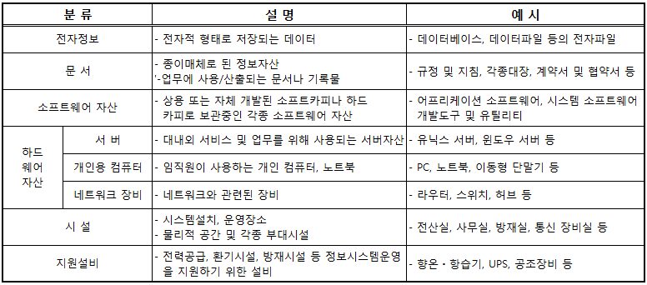

4) 분류주체 및 주기
(1) 팀(부서)보안 책임자는 각 팀 단위로 분류 기준을 마련하고 이를 바탕으로 정보의 생성자(문석작성자)가 최초분류를 시행하도록 공지, 점검한다.
(2) 임직원은 문서를 생성할 때 분류기준에 따라 등급을 구분하여 회사 보안정책이 준수되도록 분류기준을 인지하고, 항상 분류된 상태로
문서를 관리한다.
(3) 팀(부서)보안담당자는 팀 내 업무 변동사항 발생시 2주 이내, 특별한 변동 사항이 없는 경우에도 6개월에 1회
정기적으로 검토 및 조정을 시행한다.
(4) 등급이 분류된 정보자산은 인식할 수 있는 관리자, 자산번호, 보관위치 등을 확일 할 수 있는 인텍스(Index)를 부착하여 관리해야 한다.
(5) 팀 보안담당자는 팀 별 정보자산의 특성에 따른 유형을 분류하고, 중요도 평가에 따라 등급분류를 하며 자산의 용도, 가치, 유사성을
고려한 정보자산 분류정책을 적용해야 한다.
(6) 팀 보안책임자는 분류된 정보자산의 적정성을 검토 하여야 한다.
...
나. 자산유형의 분류기준 경영(프로젝트)정보 및 개인(고객)정보는 사업계획서, 본부주관 프로젝트(5스타), 인사서류, 개인정보 등
다. 자산유형의 분류기준 업무정보 및 기타정보는 부서별 업무관련 정보 및 환경, 안전 등 일반 기타정보 등 사외로 유출될 시 회사에
손실을 초래할 수도 있는 문건들을 말한다.

 | 통합경영시스템
...
 | 정보보호 관리 규정
...
(2) 자산의 중요도 평가
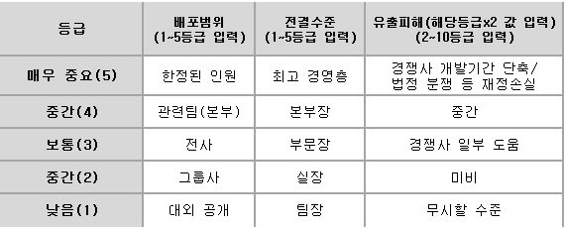

가. 자산의 중요도 평가 배포범위는 관련 정보자산 유형의 중요도등급(1~5)에 따라 한정된 인원부터 대외공개가 가능한
범위여부를 결정하여야 한다.
나. 자산의 중요도 평가 전결수준은 관련 정보자산 유형의 중요도등급(1~5)에 따라 최고경영층부터 팀장까지 전결수준을 결정하여야 한다.
다. 자산의 중요도 평가 유출피해는 관련 정보자산 유형의 중요도등급(1~5)에 따라 경쟁사 개발기간 단축 및 법정분쟁에서 무시할
수준을 결정하며 중요도등급(1~5)의 해당등급에 x2값으로 산출한다.

(3) 정보자산 등급
...
가. 정보자산 등급의 극비등급은 관련 정보자산이 유출될 시 회사경영에 심각한 영향을 미치는 사항 및 경쟁사나 이해관계자에게
(4) 전사 보안담당자 및 실무진은 팀 별 정보자산등급분류 적정성 평가를 하여 1등급을 상, 하향 조정 할 수 있다.
(5) 팀 보안책임자는 적정성 평가를 통한 상,하향된 팀 정보자산을 적용 및 활용하여야 한다.
6) 정보자산의 점검 및 관리
(1) 정보자산의 관리
가. 전사보안책임자는 팀(부서) 단위에서 작성할 수 있는 정보자산분류기준을
나. 회사 내 모든 문서에는 보안등급이 기재가 되어 등급별 관리가 되어야 한다.
① 전자문서의 경우 문서 작성 시 작성단계에서부터 사내한과 대외비로 구분하여 작성을 하며, 등급에 맞는 배포범위 및 전결권자를
설정해야 한다.
② 서면문서 작성 및 출력의 경우 우측상단에 규정된 템플릿양식을 통해 보안등급 및 문서유형에 대해 표기를 하여야 한다.
③ 템플릿양식의 규격은 가로7cm, 세로3cm로 표기한다.
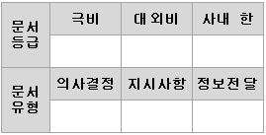

다. 각 팀 보안담당자는 대외비등급 이상 서면문서 출력 시 반드시 “별표서식15 보안문서 관리대장” 작성을 통해 출력물 배포부터 처리
및 처리방법까지 기록, 추적관리를 하여야 한다.
라. 극비등급은 서면으로만 작성이 가능하며, “별표서식15 보안문서 관리대장” 작성을 통해 대외비등급과 함께 문서 관리를 하여야 한다.
마. 작성한 팀 보안문서관리대장은 매월 팀 보안책임자가 점검을 하여야 하며, 4회/년 이상 보안책임자에게 보고해야 한다.
바. 전사보안책임자는 2회/년 보안협의체에 전사 보안문서 관리대장에 대해 CSO에 보고를 하여야 한다.
...
 | 통합경영시스템
...
 | 정보보호 관리 규정
...
1) 수행방법
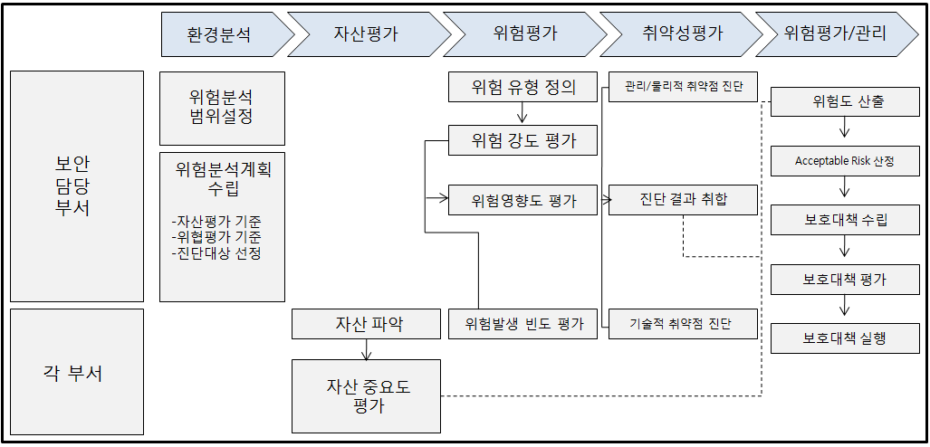

(1) 자산 식별 및 가치평가
가. 정보자산 등급분류를 통해 등급 산정된 값과 중요성으로 자산의 식별 및 가치를 평가한다.
(2) 위험분석
가. 자산에 해를 입힐 수 있는 위협을 규정하고 각 위협들의 성질을 파악하여 평가한다.
나. 위협들의 발생확률과 발생빈도에 근거하여 자산에 해를 입히는 정도를 평가한다.
(3) 취약성분석
가. 자산에 손해를 끼치는 원인이 될 수 있는 관리적분야, 물리적분야, H/W, S/W 가지는 약점을 평가한다.
나. 정보자산에 대한 기술적 취약점점검과 담당자를 대상으로 인터뷰를 시행하며 취약성 도출한다.
(4) 위험도 측정
가. 자산의 가치 위협 및 평가 결과로 위험도를 산출하고 기존의 대응력을 파악한다.
...
제 3 장 물리적 보안
외부인은 절차에 따라 승인 후 출입하도록 한다.
(2) 통제구역
영업비밀보호를 위해 임직원의 출입을 통제할 필요가 있는 지역으로, 사진촬영 및 비 인가 임직원의 출입을 제한한다.

2) 보호구역 관리
(1) 보호구역의관리는 관리본부에서 주관하여 설정 및 해제를 시행한다.
(2) 통제구역은 팀 보안책임자의 의견을 수렴하여 물리보안담당자가 설정하고
전사보안책임자 및 CSO에 보고 후 시행한다.(<보안관리 수행지침> 참고)
(3) 표기는 출입 시 쉽게 확인이 용이한 장소 등에 부착한다.
(4) 가로2, 세로1의 비율을 유지하여 가로 20cm, 세로 10cm 이상의 크기로 표기한다.
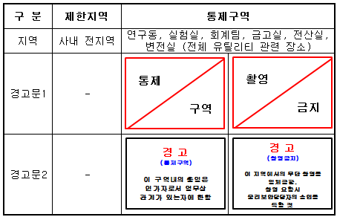

3) 보호구역의 출입관리
(1) 출입인가
가. 임직원은 근무지역 및 제한지역의 출입이 가능하다.
나. 업무상 통제구역의 출입이 필요한 경우 소속 팀장의 승인을 받아
물리보안담당자에 권한 요청을 부여 받아 출입이 가능 한다.
다. 물리적보안 주관부서에서는 출입권한 요청에 대한 승인여부를 요청팀에
회신하고 이를 관리해야 한다.
(2) 출입관리
가. 통제구역은 일반시설과 분리하여 설치해야 한다.
나. 일반시설과 분리가 불가한 경우 보안 및 경계대책을 별도로 강구해야 한다.
...
 | 통합경영시스템 | 문서 번호
 |  | 제/개정일
 | 정보보호 관리 규정 | 개정 번호
 |  | 페 이 지

제 22조 (출입 통제)
출입통제 관리체계
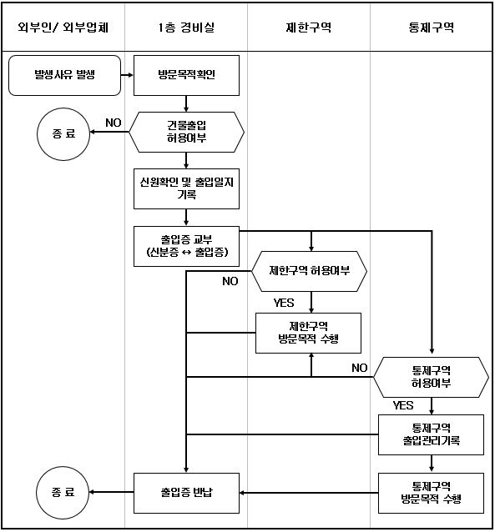

1) 관리주체
물리보안담당자는 효율적인 출입통제를 위하여 사원증에 출입기능을 부가한 출입증을 발급 패용하며 출입통제 업무를 주관한다.
2) 출입관리
(2) 신입 사원/ 부서이동/ 사업장이동의 경우 부서에 따른 보안구역에 따라 출입 권한을 부여한다.
(3) 각 사업장에 따라 지문, 사원증, 출입증을 등록, 지급하여 출입 권한 부여를 실시한다.
(4) 해당 부서에 따른 제한구역 출입등록은 물리적 보안 책임자가 승인 후 물리적 보안 담당자가권한을 부여한다.
(5) 통제구역 출입권한의 경우 업무연관성 검토 후 보안 책임자의 승인에 따라 출입 권한을 부여하며 통제구역 출입자 명단에
기입하여 관리한다.
(5) 부서이동 및 업무의 변경으로 인한 출입권한 변경은 해당 부서 내 업무연관성 증빙 자료를 수취한 후 검토하여 물리적 보안 책임자의
승인에 따라 출입권한을 부여한다.
...

